Tabelle1
Von Startposition IMU Sensor mit pins Zeigt nach Vorn | ROTATION | DIR1 | DIR2 | ACCEL
Bild einfügen | 0.25 | LOW | HIGH | +X
 | 0.25 | HIGH | LOW | -X
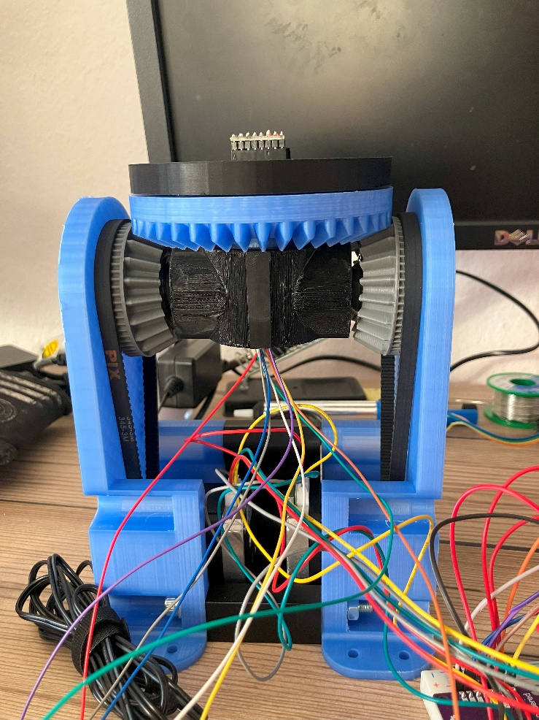
 | 0.5 | HIGH | HIGH | +Y
 | 0.25 | HIGH | LOW
 | 0.5 | HIGH | HIGH | -Y
 | 0.25 | LOW | HIGH
 | 0.0 | 0 | 0 | +Z
 | 0.5 | LOW | HIGH | -Z

